Sheet1
작성일: 2018-07-03 |  |  |  |  | *논문산것 관련특허조사
검색대상DB: 한국특허, 미국공개, 미국등록, 중국공개, 중국등록, 중국실용, 국제출원 |  |  |  |  | 모터와 관련 없이 차단
검색식: [(최종)포스피드백 글러브 클러치] 전체내용보기 |  |  |  |  | 오버라이딩클러치 아님.

공개번호 | CN107943288A | 공개일 | 2018.04.20
출원인 | 陈昭胜 | 출원번호 | CN201711140754 | 심사중
발명자 | 陈昭胜 | 출원일 | 2017.11.16 | 관련제품 검색안됨
Intelligent wearing device, intelligent wearing apparatus and control method |  | 원문이미지
The application discloses an intelligent wearing device, intelligent wearing apparatus and control method, the intelligent wearing the device includes a rigid body, at least one hinge mechanism, brake and a controller; wherein the hinge mechanism is disposed in the rigid body, the rotary part comprises a 1st, 2nd the rotating part and the pivot between the two; the use of the hinge mechanism, the hinge mechanism is connected with the rigid body of the 2nd 1st rotating part and the rotating part of the two part can be along the direction of the 1st relative pivotal; said brake connected with the hinge mechanism, the brake is capable of receiving a control signal of the controller 1st, braking the hinge mechanism, so that the rigid body of the two parts of the stop relative pivoting. The application of the intelligent wearing device, intelligent wearing apparatus and control method, by letting the hands of the user cannot continue to firmly grasp the finger, so as to produce the grip feeling, a user can more felt the grip of the virtual object in scene feeling. |  | 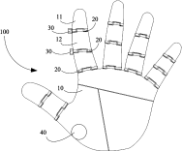 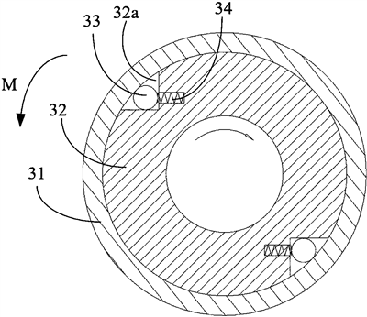 |  | 가상 현실 (VR)과 증강 현실 (AR) 기술에 사용 피드백을 구현하는 장갑 각 관절에 힌지기구(20) 및 브레이크(30)를 구비 힌지기구의 회전을 브레이크(30)로 차단 브레이크 기구는 클러치 외륜 (31), 클러치 내륜 (32) 및 차단 구성 요소 (33)를 포함하는 오버 러닝 클러치 차이점: 단순히 차단 구성요소를 통해 힌지기구(20)의 회전을 제한하여 피드백을 구현할 뿐 모터에 의한 작동이 없음.
공고번호 | CN202895235U | 공고일 | 2013.04.24
출원인 | 苏茂 | 출원번호 | CN201220627918 | 포기 | *팔에서 손가락까지 제어
발명자 | 苏茂 | 출원일 | 2012.11.26 | 관련제품 검색안됨 (钦州市科海奇科技有限公司 QINZHOU KEHAIQI TECH CO LTD) 전자 제품, 컴퓨터 소프트웨어, 지능형 로봇 및 부품 및 구성 요소의 개발, 개발, 판매 및 기술 서비스, 이전 및 컨설팅을 주요업무로 함. | 밑에 손장갑과 연관
Subordinate hand arm control device with bi-directional force feedback |  | 원문이미지
The utility model discloses a subordinate hand arm control device with bi-directional force feedback, and relates to a force feedback subordinate hand arm control device which is used for detecting the motion state of a hand arm and has subordinate hand stress bi-directional initiative driving feedback. The subordinate hand arm control device with the bi-directional force feedback aims to overcome the defects that an existing mechanical arm or a dummy arm is complex in control system, bloated in structure, hard to maintain, and high in price, and can not achieve bi-directional imitative driving and the like. The subordinate hand arm control device with the bi-directional force feedback combines a joint detecting mechanism and a force feedback mechanism into a whole, a unique connection mode and an ingenious joint measurement point distribution are adopted, and when an operator uses the device, the arms of the operator can maintain maximum flexibility, motion states of each joint of the arm can all be accurately detected, each arm joint of the controlled subordinate hand is enabled to move collaboratively and congruously with the corresponding arm of the operator, and the stress situations of the subordinate hand in specific working environment are enabled to be fed back to the operator so as to enhance the sense of immediacy of a virtual reality operation or a remote operation. |  | 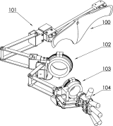 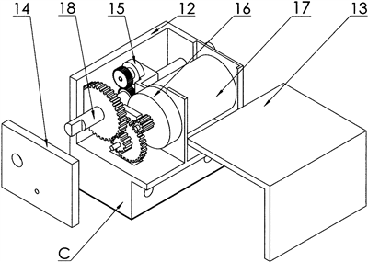 |  | 기계 분해 또는 조립, 또한 장거리 작업, 게임, 3D 애니메이션등에 사용 팔꿈치 및 상완 운동 검출기구 -> 각 조인트 암에 대한 양방향 포스 피드백 작동 소형 모터(17) 및 클러치 장치(16)가 구비되어 포스피드백 제공 클러치 장치(16)에 대한 상세 내용 없음 각부분에 대한 상세 특허가 존재
공고번호 | CN202771366U | 공고일 | 2013.03.06
출원인 | 苏茂 | 출원번호 | CN201120530620 | 권리있음
발명자 | 苏茂 | 출원일 | 2011.12.19 | 관련제품 검색안됨
An outside frame-type bidirectional force feedback data glove |  | 원문이미지 |  | 2번 특허와 연계
The utility model relates to an outside frame-type bidirectional force feedback data glove. The force feedback data glove is capable of detecting states of motions of fingers of the human hand and has the functions of bidirectional active driving and feedback of force born by a slave manipulator. The utility model is aimed at solving the problems of separation of joint measurement mechanisms and a force feedback mechanism, complex system and structure, difficulty in maintenance, incapability of bidirectional active driving and high price of a conventional force feedback data glove. The outside frame-type bidirectional force feedback data glove integrates the joint detection mechanisms and force feedback mechanism and adopts a special connection mode and an artful joint measurement point layout, so that the maximum flexibility of the five fingers of an operator using the data glove is guaranteed, the state of motion of each joint of the fingers can be detected accurately, each finger joint of the controlled slave manipulator can move consistently along with the corresponding finger joint of the operator, and the force-bearing condition of the slave manipulator in specific work environment can be fed back to the operator for improving sense of immediacy of virtual reality or remote operation. |  | 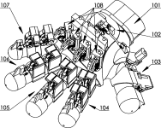 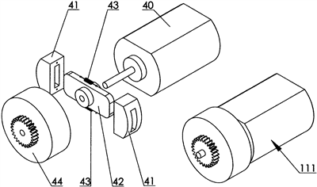 |  | 손에 포스 피드백을 제공하는 포스 피드백 데이터 글러브 슬라이더(42)의 양방향에 마찰판(41)을 구비하고 복귀 인장 스프링으로 마찰판이 연결 -> 모터(40)의 속도가 빠를때 마찰판(41)이 커버 클러치(44)의 내주면과 연결되어 회전하고 모터(40)의 속도가 느릴때 분리됨. | 41번이 클러치 양쪽으로땡겨주는 구조 속도가 빠르면 연결되서 속도제어 느리면 풀리는 구조
공고번호 | CN207206412U | 공고일 | 2018.04.10
출원인 | 东莞理工学院 | 출원번호 | CN201721189820 | 권리있음
발명자 | 丁栴|王益鸿|谢秀卿|李海珊|林坚金|杨良就|郭绍涵 | 출원일 | 2017.09.14 | 대학교
A novel energy-saving wearable exoskeleton auxiliary mechanical arm |  | 원문이미지
The utility model discloses a novel energy-saving wearable exoskeleton auxiliary mechanical arm, in order to solve the complex structure of the exoskeleton auxiliary system, unwieldy, the endurance is poor, insensitive reaction and the like. The auxiliary mechanical arm comprises a control power supply bag, a back frame, the mechanical arm assembly, the clutch and a plurality of pressure sensors, mechanical arm assembly includes a shoulder joint in the position of the drive motor is arranged in the 1st and 2nd drive motor of the wrist, 1st drive motor is mounted on the back of the shoulder of the bracket, 1st drive motor through telescopic connecting rod with the upper arm connected with the rotating shaft, the rotating shaft of the upper arm with the 2nd through a telescopic connecting rod connected with the drive motor, the drive motor of the 2nd through telescopic connecting rod connected with the rotating shaft and the lower arm, the lower end of the rotating shaft provided with a plurality of mechanical finger, at the same time through the clutch control 1st 2nd drive motor and the output of the drive motor; the two sides of the biceps of the upper arm, wrist and finger end position is provided with a pressure sensor. |  | 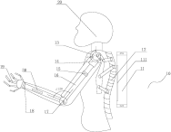 |  | 인체의 기능을 향상시키기 위해 사용 착용식 외골격 보조 기계팔 구동모터(13)의 클러치(14)를 제어하여 인체의 기능을 향상 포스 피드백X 클러치 상세 내용 없음. | 인체기능향상. 포스피드백, 클러치에 대한 내용 있음. 어깨 부분이 클러치.
공개번호 | CN105496728A | 공개일 | 2016.04.20
출원인 | 上海交通大学 | 출원번호 | CN201610018740 | 심사중
발명자 | 张定国|曹红升|徐文东 | 출원일 | 2016.01.12 | 대학교
Soft-bodied robot glove for hand movement function recovery |  | 원문이미지
The invention provides a soft-bodied robot glove for hand movement function recovery. The soft-bodied robot glove comprises a decision processing module, a driving module, a flexible exoskeleton glove and a Bowden cable. The decision processing module is electrically connected with the driving module. One end of the Bowden cable is connected with the finger end of the flexible exoskeleton glove, and the other end of the Bowden cable is connected to a winch of the driving module. The decision processing module drives the Bowden cable through the winch of the driving module. By the adoption of the flexible exoskeleton glove, compared with a rigid exoskeleton, the wear comfort can be improved. The driving module and the flexible exoskeleton glove are separated, so that the wear burden on a user is reduced. |  | 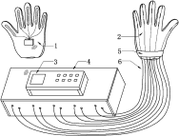 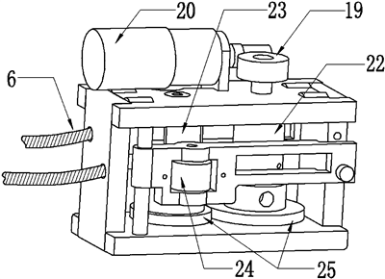 |  | 손 운동 기능 회복을 위한 연질 바디 로봇 장갑 손 움직임을 구동모듈(4)과 연결된 케이블(6)로 구현 구동모듈(4)은 모터(20)와 오버러닝 클러치로 (23, 24)구현 오버러닝 클러치에 대한 상세내용 없음. | 박스 안에서 동력 전달이 되는데 24번이 오버러닝클러치 상세한내용x 장갑 사용했을때 손가락피드백. 웨어러블은아님
공개번호 | US20110148607A1 | 공개일 | 2011.06.23
출원인 |  | 출원번호 | US12/654324 | 포기
발명자 | Zeleny; Charles Timberlake | 출원일 | 2009.12.17 | 관련제품 검색안됨 (ZELTEK INDUSTRIES INC.)
System,device and method for providing haptic technology |  | 원문이미지
System and method of for providing haptic feedback to a subject. The method may include providing signals to an electronic interactive device, the device including an array of micro-step motors for contacting a skin surface of the subject and converting the signals to provide input signals to the array of micro-step motors. Haptic feedback may then be provided to the skin surface of the subject in response to the input signals. Exemplary micro-step motors may include two clutching actuators separated by a lateral actuator, each actuator adaptable to operate independently of the other actuators, and a shaft having a motion defined by movement of at least one of the lateral or clutching actuators. |  | 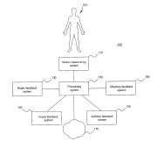 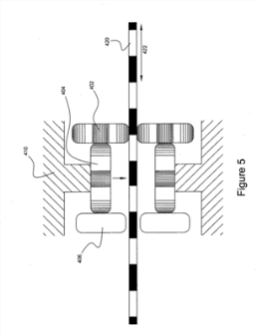 |  | 전자 대화형 장치에 관한 것으로 상 수술, 과학 시각화 (공기 역학적 시뮬레이션, 전산 유체 역학), 텔레프레즌스, 로봇 공학 및 비행 시뮬레이터와 같은 의료 응용 분야를 개시함 내부에 클러치 작동기(402,406,)를 구비하는 스텝모터(400)를 구비하여 포스피드백 구현 | 스텝모터를 이용. 회전각도를 조절하는 용도의 클러치이나 종류는 나와있지 않음
공개번호 | US20060167564A1 | 공개일 | 2006.07.27
출원인 |  | 출원번호 | US11/319703
발명자 | Flaherty; J. Christopher|Flaherty; R. Maxwell|Serruya; Mijail D.|Barrett; Burke T.|Friehs; Gerhard M. | 출원일 | 2005.12.29
Limb and digit movement system |  | 원문이미지
Systems, methods and devices for restoring or enhancing one or more motor functions of a patient are disclosed. The system comprises a biological interface apparatus and a joint movement device such as an exoskeleton device or FES device. The biological interface apparatus includes a sensor that detects the multicellular signals and a processing unit for producing a control signal based on the multicellular signals. Data from the joint movement device is transmitted to the processing unit for determining a value of a configuration parameter of the system. Also disclosed is a joint movement device including a flexible structure for applying force to one or more patient joints, and controlled cables that produce the forces required. |  | 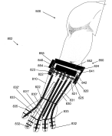 |  | 환자의 하나 이상의 운동 기능을 복원하거나 향상시키기 위한 시스템 축(821)에 전자 브레이크 또는 클러치를 통해 독립적으로 회전되는 풀리(824, 825)를 결합 복수의 제어케이블(830)을 풀리의 회전으로 제어하여 힘피드백 구현 | 케이블을이용함. 참조만.. 개별풀리가 연결, 케이블을 잡아당기면서 포스피드백을 주는 .
등록번호 | US5516249 | 등록일 | 1996.05.14
출원인 | Technical Research Associates, Inc. | 출원번호 | US08/241157 | 권리소멸
발명자 | Brimhall; Owen D. | 출원일 | 1994.05.10 | 관련제품 검색안됨
Exoskeleton with kinesthetic feedback and robotic control |  | 원문이미지 |  | 외골격에 의해 제어되는 로봇 장치의해 발생하는 힘을 조작자에게 제공하는 근 감각 피드백을 갖는 로봇 제어를 위한 외골격
A control apparatus and method for controlling a remote actuator, the control apparatus having a kinesthetic feedback system for providing a kinesthetic sensation to the operator as a physical sensation representative of the resistive forces encountered by the remote actuator. The control apparatus is configured to be releasably mounted to the hand of the operator with control modules supported at preselected joints of the hand. The control modules sense changes in the angular orientation in the respective joints and generate a control signal as a function of the change. This control signal is used to drive the corresponding actuator. Each actuator includes a sensor to sense resistive forces encountered by the actuator and generate a response signal as a function of the resistive forces. A magnetostrictive clutch mechanism on the control module is controlled by the response signal to provide a resistive force against movement of the control module thereby providing a kinesthetic sensation to the hand of the operator. |  | 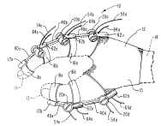 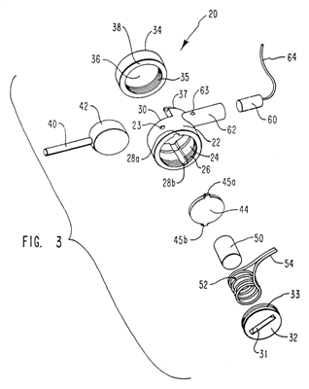 |  | 글러브형 외골격 제어장치. 전자코일(52)에 전압이 인가되면 자기 변형로드(50)이 신장 -> 자기 변형로드(50)는 스러스트 판(44)을 가압하여 레버 본체(42)의 회전 운동을 제한
공개번호 | US20180143687A1 | 공개일 | 2018.05.24
출원인 | Microsoft Technology Licensing, LLC | 출원번호 | US15/620672
발명자 | MOESSINGER; Holger|MA; Siyuan|HOLBERY; James David | 출원일 | 2017.06.12 | 관련제품 검색안됨
ELECTROSTATIC SLIDE CLUTCH |  | 원문이미지
Described herein is an electrostatic slide clutch comprising a first electrode, a second electrode oriented parallel to first electrode, an electrically insulating structure disposed on the first electrode on a face of the first electrode opposing the second electrode, and a controller electrically coupled to the first electrode and to the second electrode and configured to apply a variable voltage between the first and second electrodes, to influence a normal force between the first and second electrodes. |  | 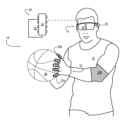 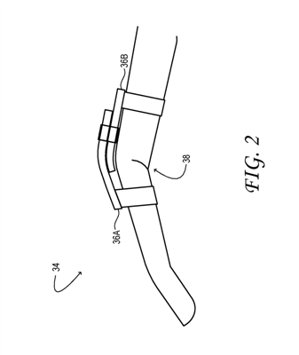 |  | 가상 현실 (VR) 또는 혼합 현실 (MR) 홀로그램 시스템에 사용 정전기 슬라이드 클러치를 이용 제1전극 및 제2전극 사이에 가변전압을 인가하여 전극사이에 슬라이딩 마찰력에 영향을 줌 | 전기를 주면 수축하는마찰력
공개번호 | JP2000-311047A | 공개일 | 2000.11.07 | 권리 있음
출원인 | 後藤 忠敏|黒田 知宏 | 출원번호 | JPH11-123062A | https://www2.teijin-frontier.com/news/backnum/050616.html
발명자 | 後藤 忠敏|黒田 知宏 | 출원일 | 1999.04.28 | https://www.youtube.com/watch?v=OHFqlzmnIkM
인텔리전트형 장갑형 어음입력장치 |  | 원문이미지 |  | StrinGlove® NI帝人商事株式会社 (N.I. Teijin Shoji)의류 제품 , 섬유 원료 , 인테리어 관련 제품, 건설 자재, 수지 제품 , 필름 제품 등의 수출입 및 국내 판매를 주요 사업으로 하는 회사
(57) 【요약】 【과제】 소형 동시에 단순한 구조를 갖는다 동시에, 고정밀도인 분해능에서 손의 움직임 계측이 가능해서, 동시에, 포스 피드백 기능을 갖춘 인텔리전트형 장갑형 어음입력장치의 제공. 【해결 수단】 사용자의 손가락에 한쪽 끝이 장착되어, 손가락의 움직임을 전달하기 위해서 정해진 범위에 걸쳐 연장된 전달 수단과, 전달 수단의 다른쪽 끝을 탄성적으로 지지해서 소정의 중립 위치에서 대기하는 탄성수단과, 전달 수단의 변위를 검출하는 검출수단을 설치한다. 사용자의 손가락 굴신 에 따라서, 전달 수단과 검출수단의 한 방향이 다른 방향에 대하여 상대적으로 변위한다. 검출수단은, 이 전달 수단의 변위를 검출하고, 손의 움직임 검출신호를 얻는다. 또, 전달 수단에 첨부된 탄성수단이 갖는 부세(付勢)력을 수시에 가변 제어할 수 있는 조절수단을 설치한다. 조절수단은 탄성수단이 갖는 부세(付勢)력의 제어를 수시에 행해 사용자가 손가락의 굴신을 행할 때에 전달 수단에 거는 힘을 변화함으로써, 피드백 포스를 반영한다. |  | 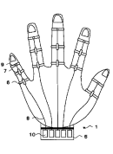 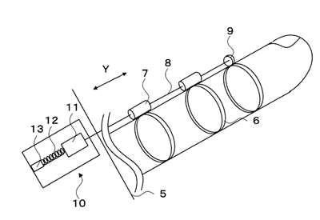 |  | 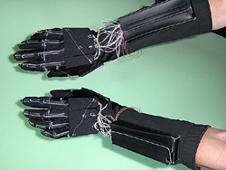 손가락을 구부리지 않고 있는 상태에서는 코일 스프링 12이 정적 상태를 유지하게 조절되어, 손가락을 구부리면 그것에 따라 코일 스프링 12이 갖는 탄성력에 저항해서 와이어8이 잡아 당겨짐 검출기 10은, 와이어8의 변위량을 센서부 11로 검출해서 손가락의 움직임을 검출 텐션 조절 기구 13은, 상위 컨트롤러(컴퓨터2등)로부터 주어지는 제제 신호 에 따라서, 코일 스프링 12에 의한 텐션을 가변 조절하여 역감 제시 -> 솔레노이드(20)의 자력인가에 따라 플런저(가동철심)(19)의 위치가 변경되어 포스피드백 구현 | 데이터글로브. 20부분이 솔레노이드, 19자성체 움직이면서 줄을 당김.
공고번호 | CN200984250Y | 공고일 | 2007.12.05
출원인 | 浙江大学 | 출원번호 | CN200620140181 | 권리만료
발명자 | 杨灿军|张佳帆|张杰|陈鹰 | 출원일 | 2006.11.24 | 대학교
Flexible ectoskeleton elbow joint based on pneumatic power |  | 원문이미지
The utility model discloses a flexible ectoskeleton elbow joint based on pneumatic muscles, which comprises two pneumatic muscles and a single-degree-of-freedom revolute joint, and accomplishes the single-degree-of-freedom rotation of the upper arm and the elbow joint. Compared with the ectoskeleton mechanical hand or other wearable mechanics in the prior art, the utility model has novel, portable and smart structure, and adopts the pneumatic muscle as the implement element for the joint to simulate the extension and withdrawal of human muscles, with bionic characteristics. The operator can realize master-slave operation on the single degree of freedom industrial mechanic hand with strong adaptability by wearing the device and acquiring movement parameters by a torque sensor arranged on the revolute joint. Meanwhile, the force feedback signals with perception on the spot can be realized with improved verisimilitude of the control by the control of air pressure in the cavity inside the pneumatic muscles of the joint. The utility model can also be widely used in medical field and acts as an adjuvant device of medical rehabilitation for the disabled or the patient suffering from muscular dystrophy of the elbow in the upper limbs through the control of the pneumatic muscle of the joint. |  | 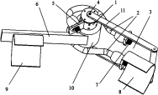 |  | 자유도 회전 운동 조인트 (1), 2 개의 포지티브 역방향 벤딩 장착 공압 근육 (2) 및 지지체를 착용 한 조작자 (3)를 포함하는 것을 특징으로하는 공압 근육 기반 유연성 외골격 팔꿈치 관절. 공압으로 팔꿈치 제어 | 공기압으로 조절
공고번호 | CN1325229C | 공고일 | 2007.07.11
출원인 | 浙江大学 | 출원번호 | CN200410025779 | 권리소멸
발명자 | 杨灿军|张佳帆|陈鹰|牛彬|张广天|李晓明|马子康|肖尹 | 출원일 | 2004.07.02 | 대학교
Dress-able type flexible exoskeleton manipulator |  | 원문이미지
may dress the type of the present invention flexible exoskeleton manipulator is is composed of a shoulder large 3RPS parallel mechanism, the shoulder slip ring mechanism, two elbow four-bar mechanism, small and wrist of the wrist the slip ring mechanism 3RPS parallel mechanism of a series of sequentially. With 9 a-degree-of-freedom, can meet the requirements of the overall movement of the upper arm of the human body. The manipulator is the air cylinder as an actuating element, to emulate human muscle telescopic action, has better toughness and bionics characteristics, increase in the convenience and comfort of wearing at the same time, greatly expanding the range of motion of the upper limbs of the operator, reducing and reduce the movement limit of the exoskeleton mechanism. The movement data of the wearer's upper limbs can be well matched with the cylinder of the displacement sensor to collect, through the computer carry out the sensing of the industrial robot, the operation of force feedback. The manipulator can also be used for medical, as upper limb muscle atrophy auxiliary medical instrument of the patient. |  | 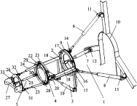 |  | 로봇의 원격조작기술 어깨부터 손목까지 연결하는 매니퓰레이터 인간 근육 에어 실린더 장치의 팽창 및 수축에 의한 포스 피드백 구현 | 케이블이 아니라 실린더로 포스피드백구현 팔을 잡아당기거나 풀어줌. 실린더는 곧 공압이나 유압으로 작용. 장점; 단위면적당 힘률이 좋음. 모터보다는 반응성이 느림. 리ㄹ얼감이 떨어짐. 따라서 큰힘이 필요한 인체보조기구에만 쓰이고, 영상쪽에는 쓰이지x . 마스터,슬레이브에 쓰임.
공고번호 | CN206348748U | 공고일 | 2017.07.21
출원인 | 成都理想境界科技有限公司 | 출원번호 | CN201621413061 | 권리있음
발명자 | 张超 | 출원일 | 2016.12.21 | 관련제품 검색안됨
Force feedback peripheral hardware |  | 원문이미지
The utility model discloses a force feedback peripheral hardware, include that the structure is worn to the wrist, structure, connecting piece and controlling means are worn to the upper arm, controlling means fixes the wrist wear the structure or the upper arm is worn structurally, controlling means fixes the wrist is worn when structural, connecting piece one end is connected controlling means, the other end is fixed the upper arm is worn structurally, controlling means fixes the upper arm is worn when structural, connecting piece one end is connected controlling means, the other end is fixed the wrist is worn structurally. The utility model discloses a force feedback peripheral hardware can realize that the motion in operator's the real -time and virtual scene of arm is gone on alternately to interactive degree of accuracy can effectively improve. |  |  |  | 증강 현실 기술과 가상 현실 기술 연결부재(3)의 권취하여 포스피드백 구현 | 와이어
공고번호 | CN1239296C | 공고일 | 2006.02.01
출원인 | 北京航空航天大学 | 출원번호 | CN03156558 | 권리소멸
발명자 | 丑武胜|王田苗|林华|孟偲|胡磊 | 출원일 | 2003.09.09 | 대학교
Man-machine-interaction-oriented external-frame wearable data arm with force feedback |  | 원문이미지
The present invention provides a man-machine interaction with force feedback can be worn data arm effect, mainly comprises a measuring arm of a measuring mechanism seven-degree-of-freedom movement of the, facing the shoulder joint and the elbow joint four degrees of freedom and causing the force feedback mechanism of the feedback motor and control box of the angle sensor, and the data of the control box and is connected with the arm of the arm and the binding mechanism. Interactive device of the present invention are respectively the arm wrist, elbow and shoulder joint to form a closed chain mechanism movement is determined, and by the local-degree-of-freedom to fully decoupting, reducing the interference in the coupling of the joint at the time of measurement, the accuracy of measurement is improved. The realization of the dendritic alphaFe phase the rigid mechanism and the connection of the flexible arm, the force feedback servo motor is arranged back of the control box, and the wire rope sleeve type transmission method, part of the arm is reduced the weight of the wear, improve the comfort of wearing, ensures the safety of the operator. |  | 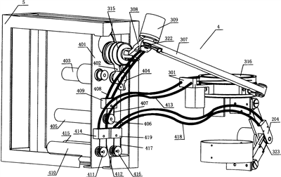 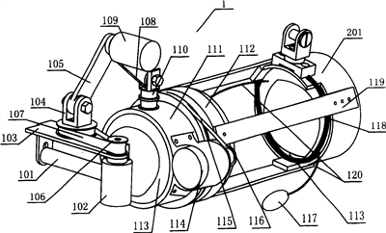 |  | 퓨터 상호 작용의 분야에 관한 원격 조작, 가상 현실 및 의학적 재활을 위한 기술 각도센서(102,109,309) 및 서보모터(403, 405, 410)로 로프를 권취하여 (407, 412, 417) 손목 및 팔꿈치에 포스피드백 구현 | 와이어이용..가장많음
공고번호 | CN105215992B | 공고일 | 2017.03.08
출원인 | 东南大学常州研究院|中国航天员科研训练中心 | 출원번호 | CN201410291332 | 권리있음
발명자 | 宋爱国|胡海桦|崔建伟|徐宝国|刘玉庆|周伯河 | 출원일 | 2014.06.24 | 관련제품 검색안됨
For man-machine interaction of multiple degrees of freedom of the force feedback device |  | 원문이미지
The invention relates to a multi-freedom-degree force feedback device for human-machine interaction. The device comprises a support, an upper arm link mechanism, a link mechanism connecting piece, a lower arm link mechanism, a shoulder joint longitudinal force feedback motor, a shoulder joint horizontal force feedback motor, an elbow joint longitudinal force feedback motor, an elbow joint horizontal force feedback motor, a wrist joint axial force feedback motor, a wrist joint radial force feedback motor, a shoulder joint motor fixing frame, a wrist joint axial motor fixing frame, a wrist joint radial motor fixing frame and a handle. According to the multi-freedom-degree force feedback device for human-machine interaction, the upper arm link mechanism and the lower arm link mechanism are connected in series, the mechanisms are simple and convenient to process, mount and debug, and meanwhile each mechanism can be independently driven, so that a control algorithm of a computer is simplified. |  | 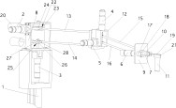 |  | 인간 - 컴퓨터 상호 작용 장치에 관한 기술 어깨 종 방향 힘 피드백 모터 (2), 어깨 관절력 피드백 모터 (3), 팔꿈치 관절의 종 방향 힘 되먹임 모터 (4) 및 팔꿈치 관절 힘 되먹임 모터 (5) 손목 관절 축력 피드백 모터 (6), 손목 관절 반경 힘 피드백 모터 (7)를 구비 각각의 관절에 2개씩 모터를 구비하여 포스피드백 구현 | 모터가 각 관절에 있으나 클러치x
등록번호 | US9501084 | 등록일 | 2016.11.22
출원인 | SD Technologies, LLC | 출원번호 | US14/511670 | 권리있음
발명자 | Bannister; Jason Adam | 출원일 | 2014.10.10 | 관련제품 검색안됨
Wearable electronic device with force feedback |  | 원문이미지
A wearable electronic device provides force feedback that acts on a controller of the device. At least one actuator coupled to the controller receives inputs from a host computing system and applies forces in at least one of two allowed degrees-of-freedom to the movable controller. The actuator includes an axle that is rotatably driven by an electric motor, and a force transmission gear assembly for transmitting the torque from the motor to the controller via the axle. |  | 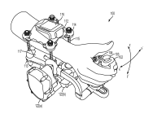 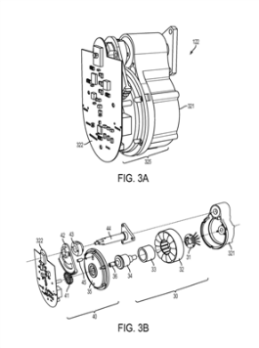 |  | 호스트 컴퓨팅 시스템은 퍼스널 컴퓨터, 게임 콘솔 또는 워크 스테이션인점이 개시 DC모터(30)에서 모터축(36)에 토크를 생성하여 회전 또는 모터축(36)을 단시간에 정지시키는 브레이크를 구비하여 피드백 구현 도면상에서는 사용자에 의한 3축 회전이 가능하나 포스피드백이 3축모두에 구현되는 것은 아닌것으로 보임 | 클러치내용x

